Uchytka
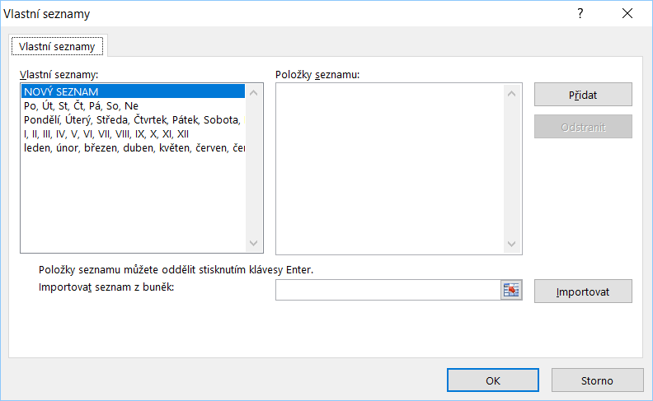
Úchytka - nástroj pro automatické vyplňování či kopírování dat

Kopírování | Vyplňování | Vyplňování | Vyplňování | Vyplňování (Ctrl) | Vyplňování | Vyplňování | Vyplňování | Soubor
1 | 1 | 0 | 1 | 1 | Pondělí | Po | leden | Možnosti aplikace Excel
 |  | 5 | 3 | 3 |  |  |  | Upřesnit
 |  |  |  |  |  |  |  | Upravit vlastní seznamy

Formatovani
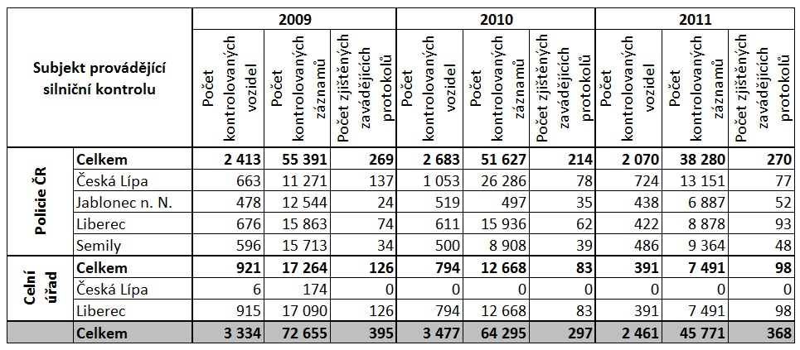
Pokročilejší formátování tabulky

